상품제안서
영국R. 마이티 통3중 IH 스텐냄비 파티웍 28cm | 상품코드: S45522

 |  |  |  |  |  |  | 02-713-8555 | www.synergygift.co.kr
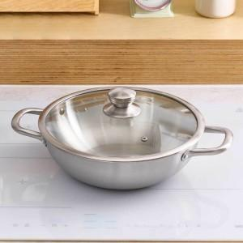

【상세/제작정보】

【인쇄/포장옵션】 | 스티커 / 포장지포장

【공급단가】 | 수량 | 20~ | 50~ | 100~ | 300~ | 500~
*VAT별도 | 단가 | 26,650원 | 25,210원 | 23,980원 | 23,370원 | 22,960원

【상품 URL】 | https://synergygift.co.kr:443/src/goods_detail.php?gdno=45522

